상품제안서
VIP골드 네임텍+볼마커1 | 상품코드: F27650

 |  |  |  |  |  |  | 02-412-0044 | www.easy1.co.kr
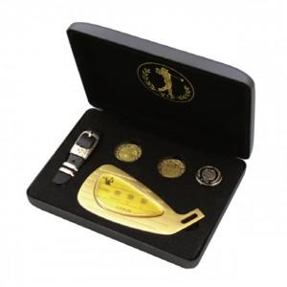

【상세/제작정보】 | 금박인쇄(영문이름,로고 등) 최소제작가능수량 및 최소수량인쇄비 별도문의 소량 판매도 가능 선물포장(일반포장지)은 별도 문의

【인쇄/포장옵션】 | 박인쇄 / 포장불가능

【공급단가】 | 수량 | 10~ | 20~ | 30~ | 50~ | 100~
*VAT별도 | 단가 | 46,800원 | 46,020원 | 44,850원 | 44,060원 | 42,900원

【상품 URL】 | http://www.easy1.co.kr/src/goods_detail.php?gdno=27650

